Sheet1
 | fi1 | fi2 | fi3 | fi СР | m | ширина решетки d |  | ∆d
N1 зел | 19.200 | 19.200 | 19.400 | 19.267 | 2 | 0.04 |  | 0.0005
N1 син | 15.400 | 15.200 | 15.200 | 15.267 | 1
N2 зел | 42.200 | 42.000 | 42.000 | 42.067 | 4 | длина волны для зеленого
N2 син | 32.200 | 32.200 | 32.200 | 32.200 | 3 | 546

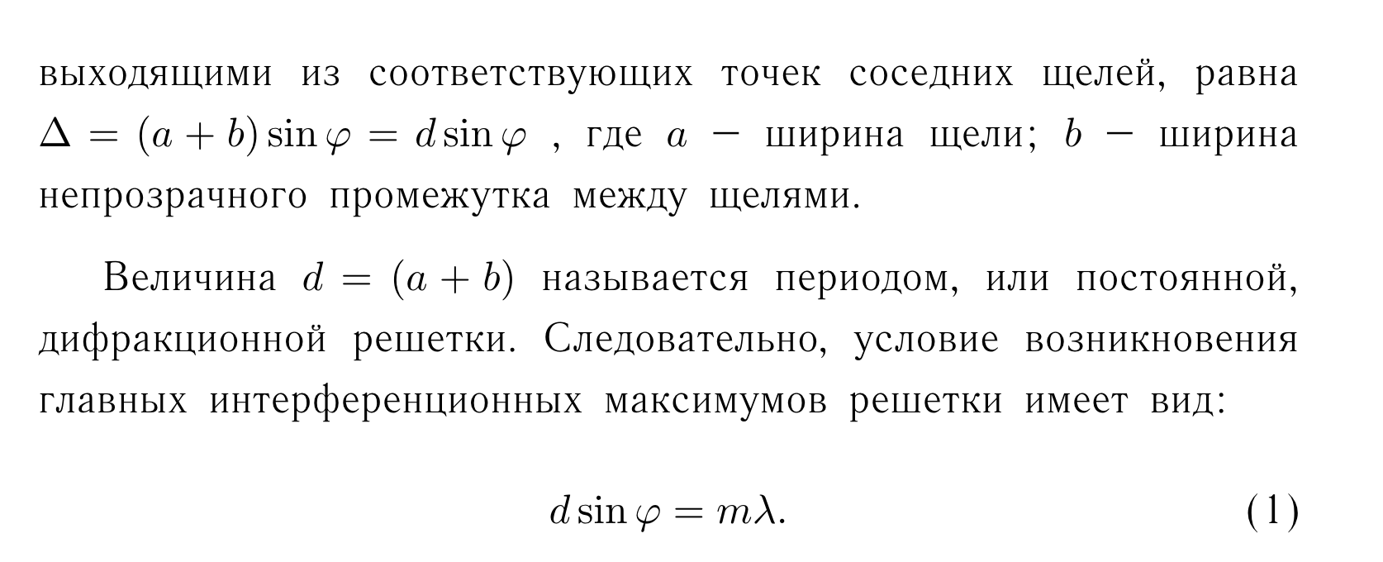
Угол дифракции для синего |  |  | 8.467 |  | ср угол
Угол дифракции для зеленого |  |  | 11.400 |  | 9.933
 |  |  |  |  |  |  | d
 |  |  |  |  |  |  | 0.0000055 | [m]
 |  |  |  |  |  |  | 0.006 | [mm]
 |  |  |  |  |  |  | 5.5247126057

 |  |  |  |  |  |  | n
 |  |  |  |  |  |  | 181.005

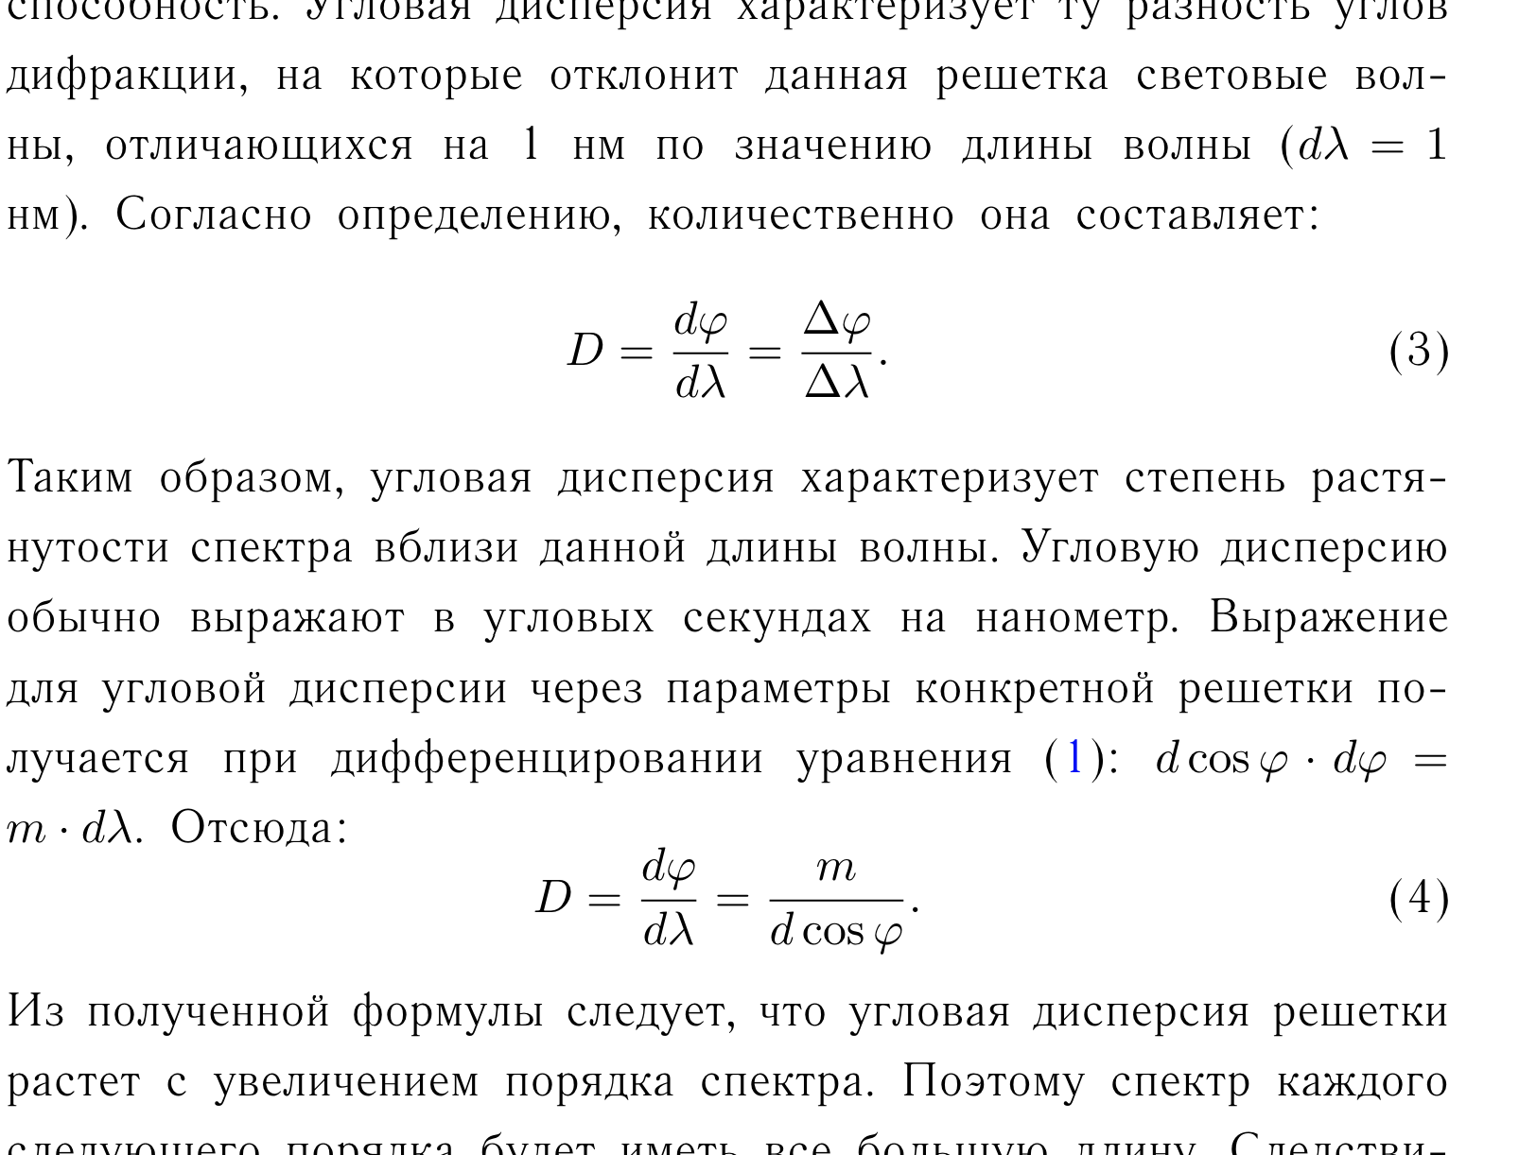

 |  |  |  |  |  |  | D
 |  |  |  |  |  |  | 369295.548

 |  |  |  |  |  |  |  | ∆D
 |  |  |  |  |  |  |  | 0.000 | тут просто разность
 |  |  |  |  |  |  |  | 5.8207660913E-11 | а тут то же самое но с ABS

 |  |  |  |  |  |  | D
 |  |  |  |  |  |  | 369295.548

 |  |  |  |  |  |  | L | 36 | [mm]
 |  |  |  |  |  |  | N | 6516.1760565 | [mm]
 |  |  |  |  |  |  | R | 13032.352113 | [mm]

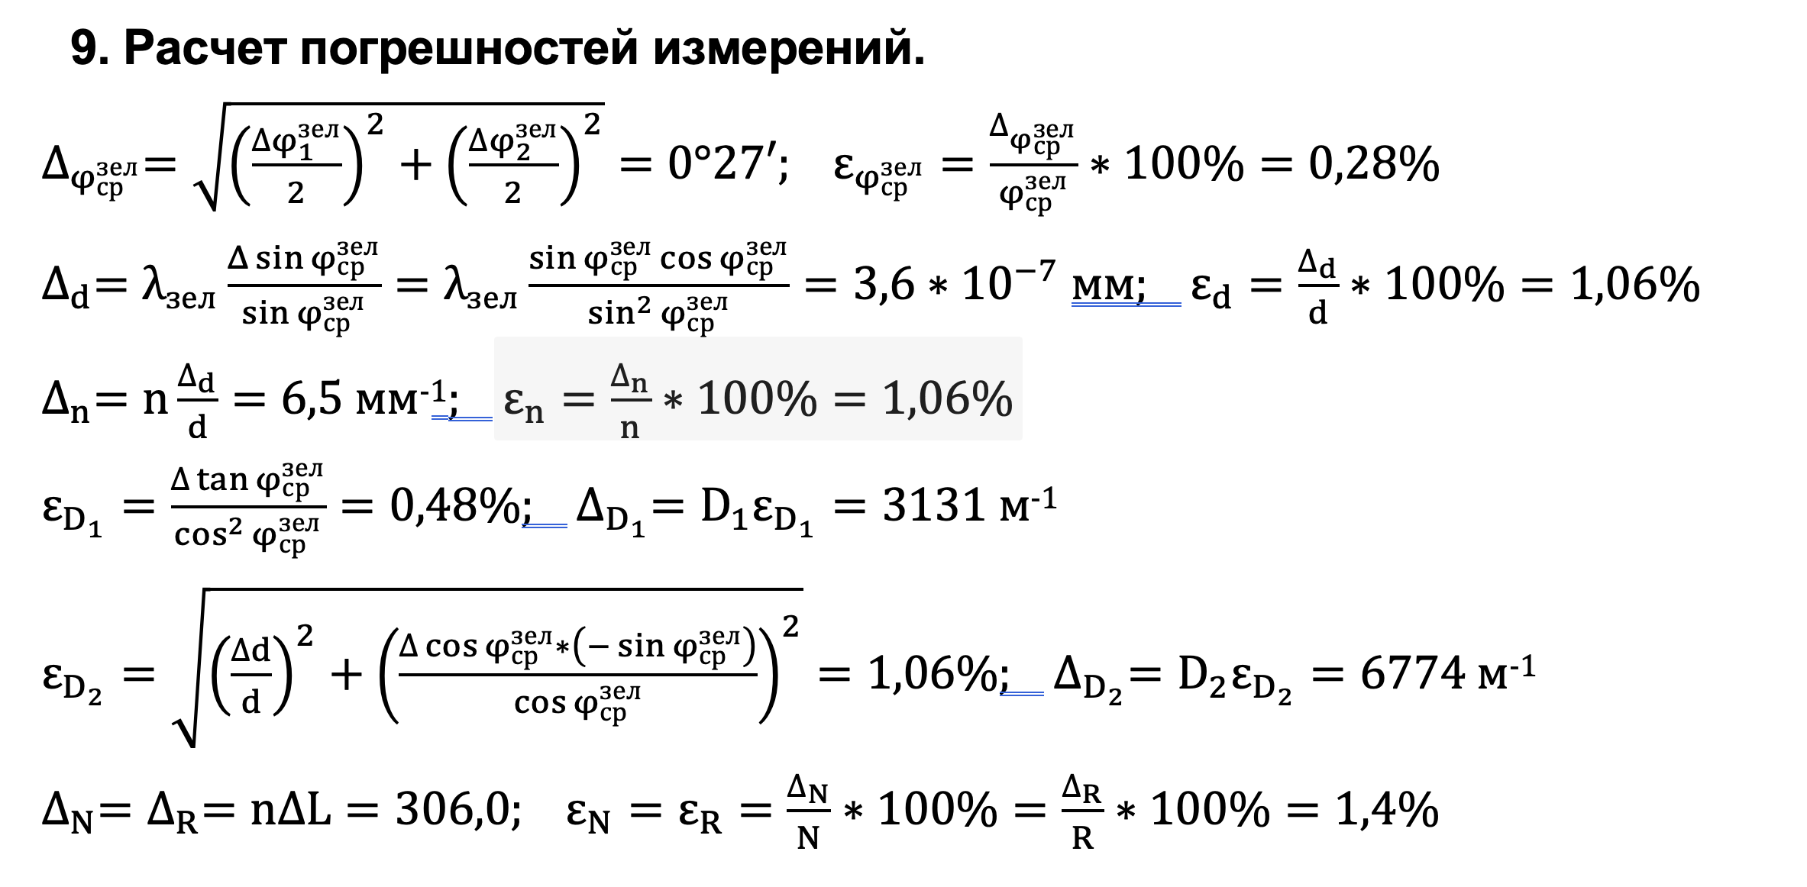

 |  |  |  |  |  |  | 2.7078582577E-06 |  | 49.013558731

